Sheet1
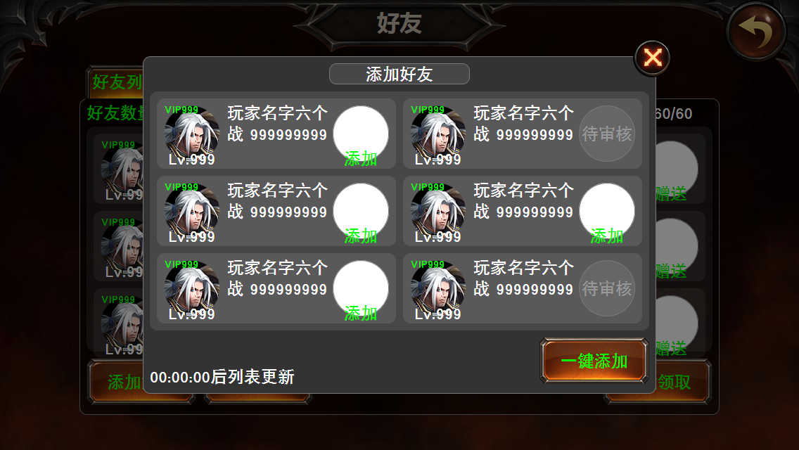
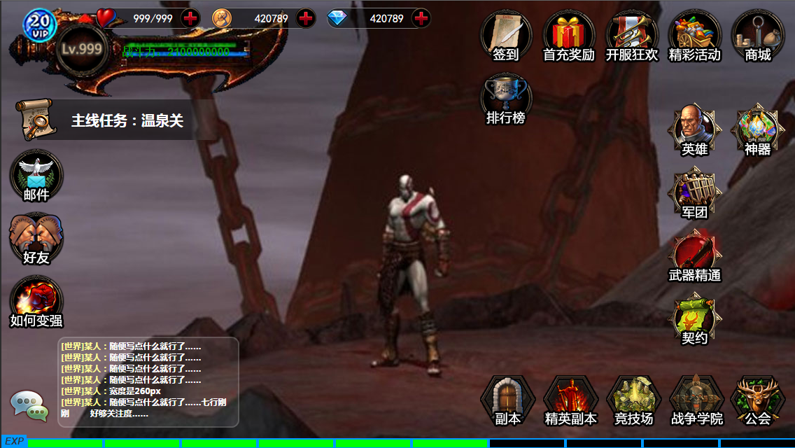
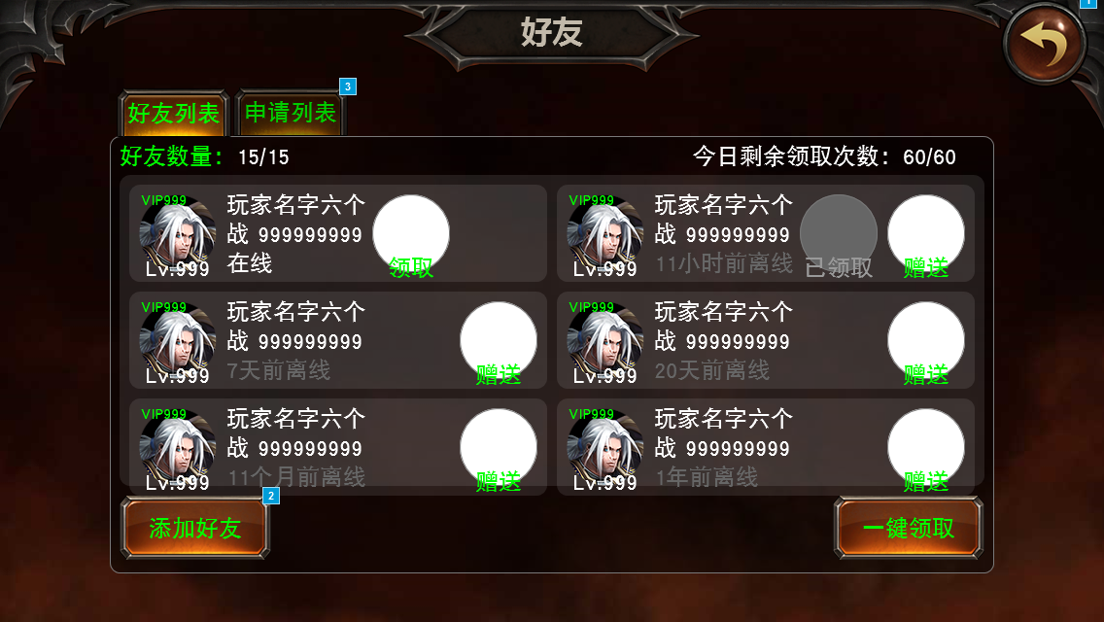
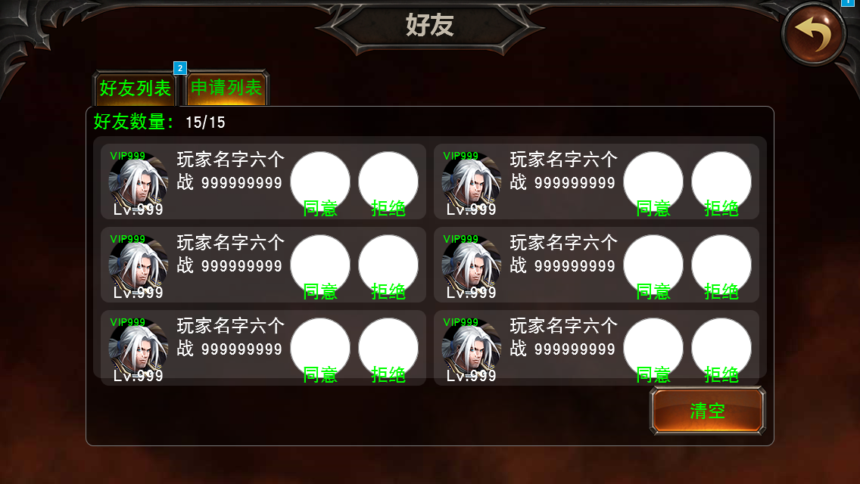
系统介绍

 | 设计目的
 | 1.增加玩家间的互动联系，以增加玩家的活跃程度
 | 2.免费发放一部分体力

 | 系统入口
 | 点击主界面左侧的“好友”按钮打开好友界面

具体规则

 | 添加好友
 | 1.在“好友”界面点击“添加好友”按钮，弹出添加好友面板
 | 2.在添加好友面板上输入想要添加的好友的名字，点击确认
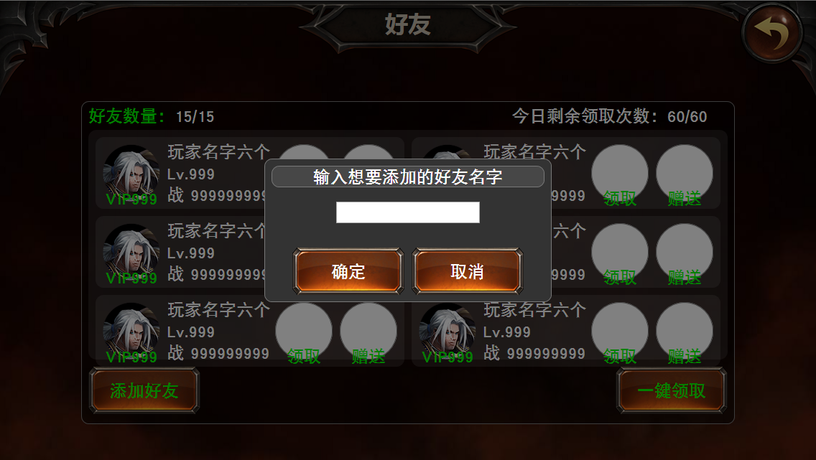
 | 3.搜索目标玩家
 |  | 1)若目标玩家存在，则检测其是否已经存在于你的好友列表中
 |  |  | A)若该玩家已在你的好友列表中，则弹出提示框“对方已经是你的好友，请勿重复添加”
 |  |  | B)若该玩家未在你的好友列表中，则检测其申请列表是否已满（申请列表上限需要程序确认）
 |  |  |  | a)若对方的申请列表已满，则顶掉其申请列表中最老的一项好友申请
 |  |  |  | b)若对方的申请列表未满，则向其申请加为好友，并关闭添加好友面板
 |  | 2)若目标玩家不存在，则提示“此玩家不存在，请检查名字是否有误”

 | 好友申请
 | 1.在“好友”界面点击“申请列表”分页进入好友申请列表处理页面
 | 2.在已存在的好友添加申请上点击“同意”按钮，检测自己的好友列表上限是否已满
 |  | 1)若自己的好友列表已满，则弹出提示框“你的好友列表已满，请清理后再添加新的好友”
 |  | 2)若自己的好友列表未满，将此玩家加入自己的好友列表，同时移除其好友申请
 | 3.在已存在的好友添加申请上点击“拒绝”按钮，则清除此条好友添加申请
 | 4.点击“清空”按钮，清空好友申请列表
 | 5.好友人数上限与角色等级相关
 |  | 角色等级 | 好友人数上限
 |  | 1-10级 | 15
 |  | 11-20级 | 30
 |  | 20-30级 | 45
 |  | 30-40级 | 60
 |  | 40-50级 | 75
 |  | 50级以上 | 100
 | 6.好友列表排序，按在线状态、战斗力、等级、离线时长、角色名字（或ID）的优先级排序（相同时按优先级较低的条件排序）
 |  | 在线好友 | 战斗力较高者 | 等级较高者 | 角色ID较小者
 |  |  |  |  | 角色ID较大者
 |  |  |  | 等级较低者 | 角色ID较小者
 |  |  |  |  | 角色ID较大者
 |  |  | 战斗力较低者 | 等级较高者 | 角色ID较小者
 |  |  |  |  | 角色ID较大者
 |  |  |  | 等级较低者 | 角色ID较小者
 |  |  |  |  | 角色ID较大者
 |  | 离线好友 | 离线时间短
 |  |  | 离线时间长

 | 好友删除
 | 好友删除在玩家信息（通用界面）上处理，暂时留空。

 | 赠送体力
 | 1.在好友列表界面点进赠送按钮可以对该好友进行体力赠送
 | 2.赠送的体力需要在领取后才计入当前剩余体力
 | 3.每天只能对同个好友进行一次体力赠送，赠送完成后赠送按钮移除
 | 4.赠送完成后对方会收到弹窗提示“你的好友XXX向你赠送了体力，快去好友面板领取吧！”，若玩家处于战斗中，则在回城会收到此弹窗提示（此弹窗带的按钮是“前往”按钮，点击直接打开好友面板，右上角有X按钮可以选择关闭此弹窗）
 | 5.每天赠送的体力次数待定，需与数值策划确认

 | 领取体力
 | 1.如有好友当天向你赠送体力，则在好友列表界面上对应位置显示“领取”按钮
 | 2.点击领取按钮，检测今日剩余领取次数
 |  | 1)若今日剩余领取次数小于等于0，则弹出提示框“你今天领取的好友赠送体力次数已达上限，请明天再试”
 |  | 2)若今日剩余领取次数大于0，则领取对应数量的体力计入当前剩余体力，将“领取”按钮切换为“已领取”状态，今日剩余领取次数-1
 | 3.点击“一键领取”按钮，快速依次进行所有能够领取的领取操作（今日剩余领取次数不足时自动停止，不需要弹框提示）
 | 4.每日领取次数待定，需与数值策划确认

2016.6.21新增内容：好友推荐
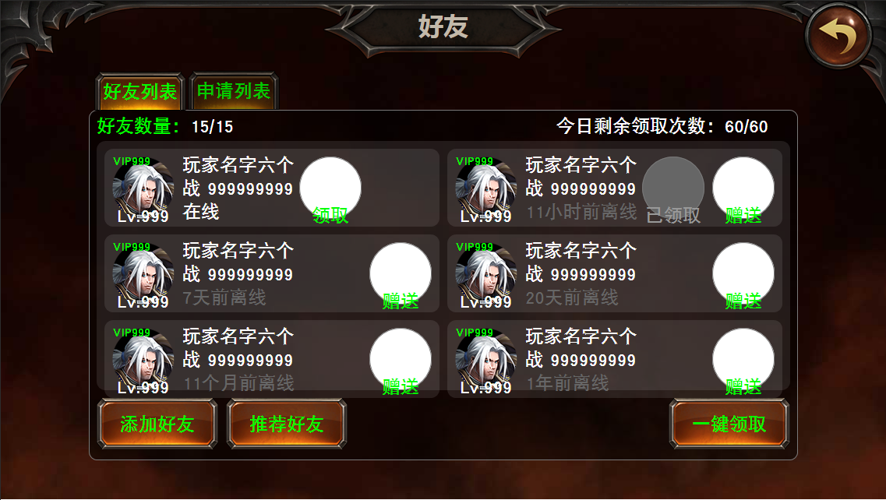
 | 详细规则
 | 通过好友列表，推荐好友按钮打开面板。
 | 1.随机抽取10个在线玩家（不满10个则全部选取，剩余不作处理）形成推荐列表供玩家点击“添加”按钮发送好友申请
 |  | 1)抽取时检测对方好友列表和申请列表，其中任意一者已满则不抽取该玩家
 |  | 2)发送过好友申请但未通过的对象在原“添加”按钮处显示“待审核”标识
 |  | 3)对方通过好友申请后将其移出推荐列表
 | 2.点击“一键添加”向当前列表中未发送好友申请的所有对象发送好友申请
 |  | 1)剩余未发送申请对象数>剩余好友列表人数时，只对列表前剩余好友列表人数的玩家发送好友申请
 | 3.每天首次打开此面板后，每隔1小时（配置表）对此列表进行刷新，重新抽取玩家形成列表，每天会进行3次（配置表）刷新，共计形成4个列表

 | 美术需求
 | 1.按钮“添加”，类似体力赠送、领取的按钮，里面是一个表示人的半身小人，右下角有个加号
 | 2.标识“待审核”，与“已领取”等标识相似，文字为“待审核”

